まずは一読（記入上の留意点）
ひょうごケアリーバー応援企業認定制度
自己評価シート 記入上の留意点
（ご協力をお願いします）
様式第２号

● 全体を通して意識いただきたい「ケアリーバーを応援する視点」
 | 本制度はケアリーバーの雇用促進と支援のネットワーク構築を目的とするものです。 記入にあたっては、ケアリーバーのおかれた状況の理解を深めるとともに、ケアリーバーにとって必要となる情報（取組）を記入してください。

 | 【参考】
 |  | 兵庫県ケアリーバーの支援のあり方検討委員会報告書（令和６年３月）
 |  | 「一般社団法人 兵庫県児童養護連絡協議会」ホームページ | 等
○ この記入様式（「自己評価シート」と言います）の構成
 | ＰＲシートと自己評価シート（認定項目①～⑤）で構成されています。
 | □ ＰＲシート（Excelファイル上で緑色のシート）
 |  | 応援企業としての認定後、ケアリーバーや施設の児童等向けのPR冊子として広報に利用しますので、これらの方々への支援の姿勢をPRする前提で記入してください（広報にあたって修正する場合があります）。 ※ シート名を入力時点の日時に変更してください。

 | □ 認定項目①～⑤（Excelファイル上で青色のシート）
 |  | ・応援企業としての適否を審査するための審査会で用いる資料です。 ・各シートには概要を記入し、詳細説明や補足資料を添付いただく等により、分かりやすい内容かつ審査に十分な情報量を記載してください。補足資料は目次（Excelファイル上の水色のシート）を作成して、一覧にしてください。 ・社内の雰囲気や事業内容、支援の取組概要等の参考資料として、1～3分程度の動画を添付いただいても構いません。 ・児童養護施設、里親、ファミリーホーム、自立援助ホーム等(以下施設・里親等)からの推薦がある場合は、その旨を記載した書類を添付いただいても構いません。

○ 自己評価シート等の提出
 | 本自己評価シート等を作成後は、様式第１号、暴力団排除に係る誓約書と併せて下記のメールアドレスへ提出してください。提出の際、ファイル形式は変換しないようご注意ください。

○ 自己評価シート等の作成にあたっての相談等
 | 県ではケアリーバーへの支援のため、（一社）兵庫県児童養護連絡協議会に委託し、ひょうご自立支援相談・交流拠点「こもれび」を設置しています。 認定企業としての申請に向けた事前相談やケアリーバーを応援するための取組などについては、同拠点へお問い合わせください。また、施設・里親等で暮らす児童等に対する様々な取組にも、是非ご協力願います。



兵庫県児童養護連絡協議会
ひょうご自立支援相談・交流拠点
078-855-5915
kyogikai@basil.ocn.ne.jp

(1)PRシート（令和●年●月●日 時点）
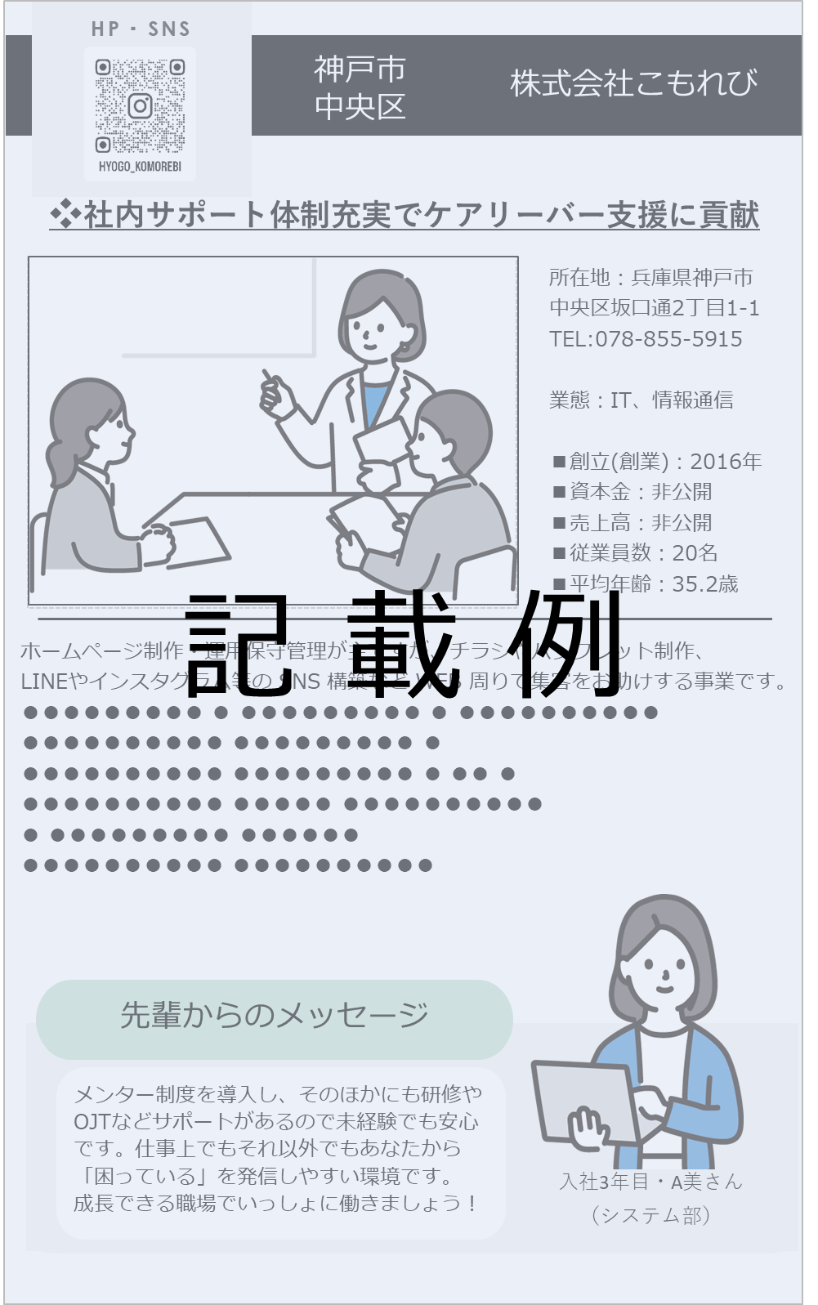
HP・SNS
株式会社こもれび 神戸市中央区

 |  |  |  |  | 0

 | 所在地 |  | ：
※事業内容や、従業員の雰囲気
が伝わる写真などを添付してく
ださい。
 | 電話番号 |  | ：
 | 業 態 |  | ：
■代表者 代表取締役 ●●
平成28年1月
1,000万円
1,000万円
 | ■ | 代 表 者
 | ■ | 創立・創業 |  | 年 月
 | ■ | 資本金 |  | 円
 | ■ | 売上高 |  | 円
 | ■ | 従業員数 |  | 名
 | ■ | 平均年齢 |  | 歳

 |  |  |  |  | 0

※可能な範囲で、貴社の事業内容だけでなく、ケアリーバーや施設等とのかかわりについても記載してください
 |  |  |  |  | 0

先輩からのメッセージ

 |  |  |  |  | 0

 |  |  | 入社 年目・ さん
 |  |  | （部署・課名）

